Sheet1
개인별_PC & 집기비품 확인

세이프웨어㈜ |  |  |  |  |  |  |  |  |  |  |  |  | 2023년 12월31일 현재
취득일 | 자산명 | 기초취득가액 | 전기말 장부가액 | 당기증가 | 당기감소 | 상각기초액 | 내용 연수 | 상각률 | 월수 | 당기 감가상각비 | 상각액누계 | 미상각잔액 (장부가액) | 비 고

 | LG 노트북 (15ZB95N) |  |  | 0 | 0 | 0 | 5 |  | 12 | 0 | 0 | 0 | 정도우
 | LG 모니터 (32MN600P) |  |  | 0 | 0 | 0 | 5 |  | 12 | 0 | 0 | 0 | 정도우
 | 책상 (퍼시스 무빙) |  |  | 0 | 0 | 0 | 5 |  | 12 | 0 | 0 | 0 | 정도우
 | 의자 (퍼시스 블루) |  |  | 0 | 0 | 0 | 5 |  | 12 | 0 | 0 | 0 | 정도우

합계 |  | 0 | 0 | 0 | 0 | 0 |  |  |  | 0 | 0 | 0

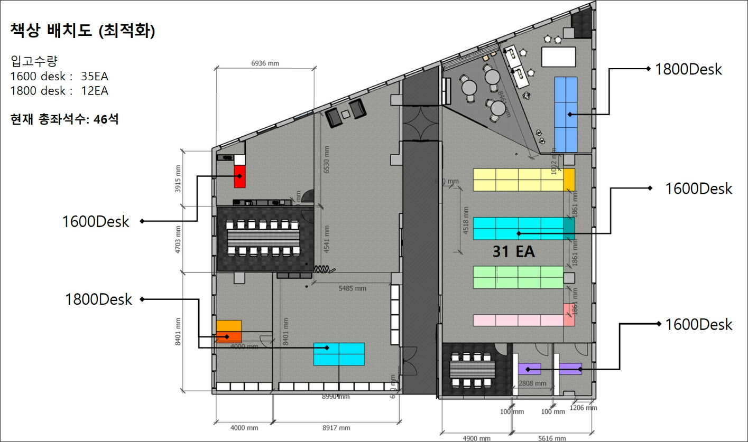
 |  |  |  |  |  |  |  |  |  | 자산명 SAMPLE
 |  |  |  |  |  |  |  |  |  | OO 노트북 (제품코드)
 |  |  |  |  |  |  |  |  |  | OO PC (제품코드 or 구분가능코드)
 |  |  |  |  |  |  |  |  |  | OO 모니터 (제품코드)

 |  |  |  |  |  |  |  |  |  | 의자 (퍼시스 블루)
 |  |  |  |  |  |  |  |  |  | 철재선반 (501호_가로길이)
 |  |  |  |  |  |  |  |  |  | 이사후 신규구입품목 (작명 요)

 |  |  |  |  |  |  |  |  |  | 책상 (367호 L형 책상)
 |  |  |  |  |  |  |  |  |  | 의자 (367호 블랙)
 |  |  |  |  |  |  |  |  |  | 파티션 (367호_가로길이)
 |  |  |  |  |  |  |  |  |  | 책장 (367호_중형)
 |  |  |  |  |  |  |  |  |  | 책장 (367호_대형)
 |  |  |  |  |  |  |  |  |  | 철재선반 (367호_가로길이)

 |  |  |  |  |  |  |  |  |  | 책상 (707호 L형 책상)
 |  |  |  |  |  |  |  |  |  | 의자 (707호 블랙)
 |  |  |  |  |  |  |  |  |  | 파티션 (707호_가로길이)
 |  |  |  |  |  |  |  |  |  | 철재선반 (707호_가로길이)

